Sheet1
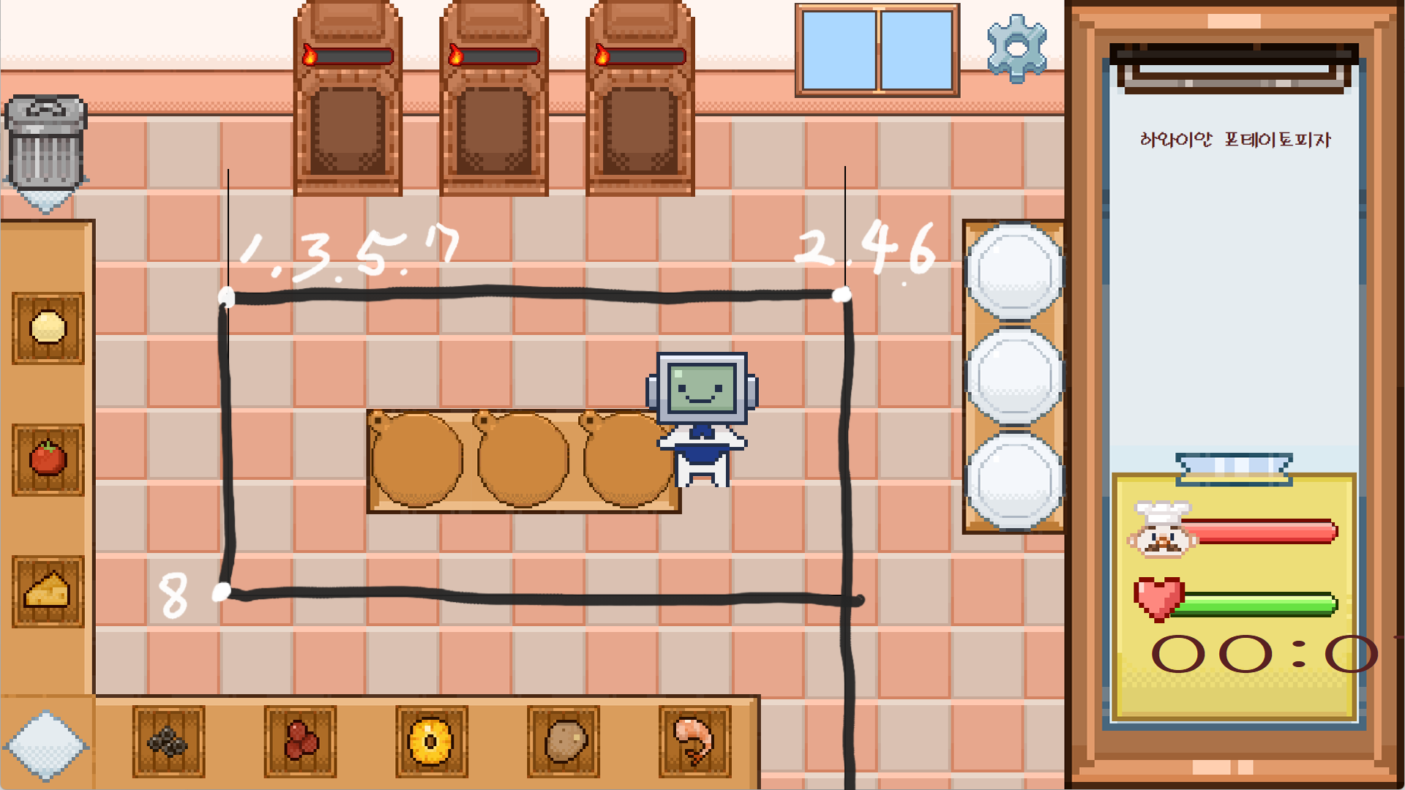
순서 | x좌표 | y좌표 | 1
시작 | 1155 | 1080
1 | 310 | 400
2 | 1155 | 400
3 | 310 | 400
4 | 1155 | 400
5 | 310 | 400
6 | 1155 | 400
7 | 310 | 400
8 | 310 | 810
끝 | 1155 | 1080

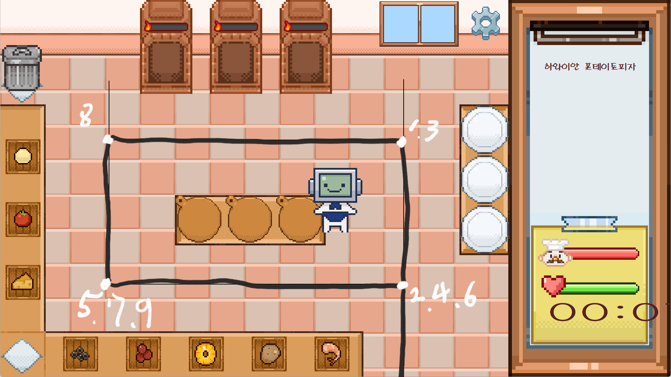
순서 | x좌표 | y좌표 | 2
시작 | 1155 | 1080
1 | 1155 | 400
2 | 1155 | 810
3 | 1155 | 400
4 | 1155 | 810
5 | 310 | 810
6 | 1155 | 810
7 | 310 | 810
8 | 310 | 400
9 | 310 | 810
끝 | 1155 | 1080

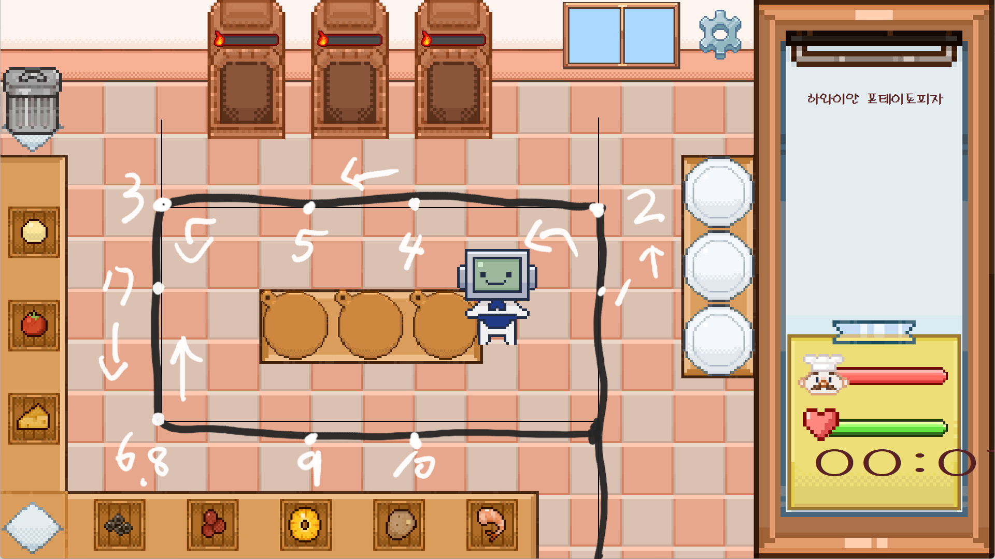
순서 | x좌표 | y좌표 | 3
시작 | 1155 | 1080
1 | 1155 | 565
2 | 1155 | 400
3 | 310 | 400
4 | 800 | 400
5 | 595 | 400
6 | 310 | 810
7 | 310 | 555
8 | 310 | 810
9 | 600 | 810
10 | 800 | 810
끝 | 1155 | 1080


순서 | x좌표 | y좌표 | 4
시작 | 1155 | 1080
1 | 1155 | 810
2 | 1155 | 400
3 | 1155 | 220
4 | 1155 | 810
5 | 1155 | 400
6 | 310 | 400
7 | 695 | 400
8 | 310 | 400
9 | 310 | 810
10 | 310 | 630
11 | 310 | 810
끝 | 1155 | 1080

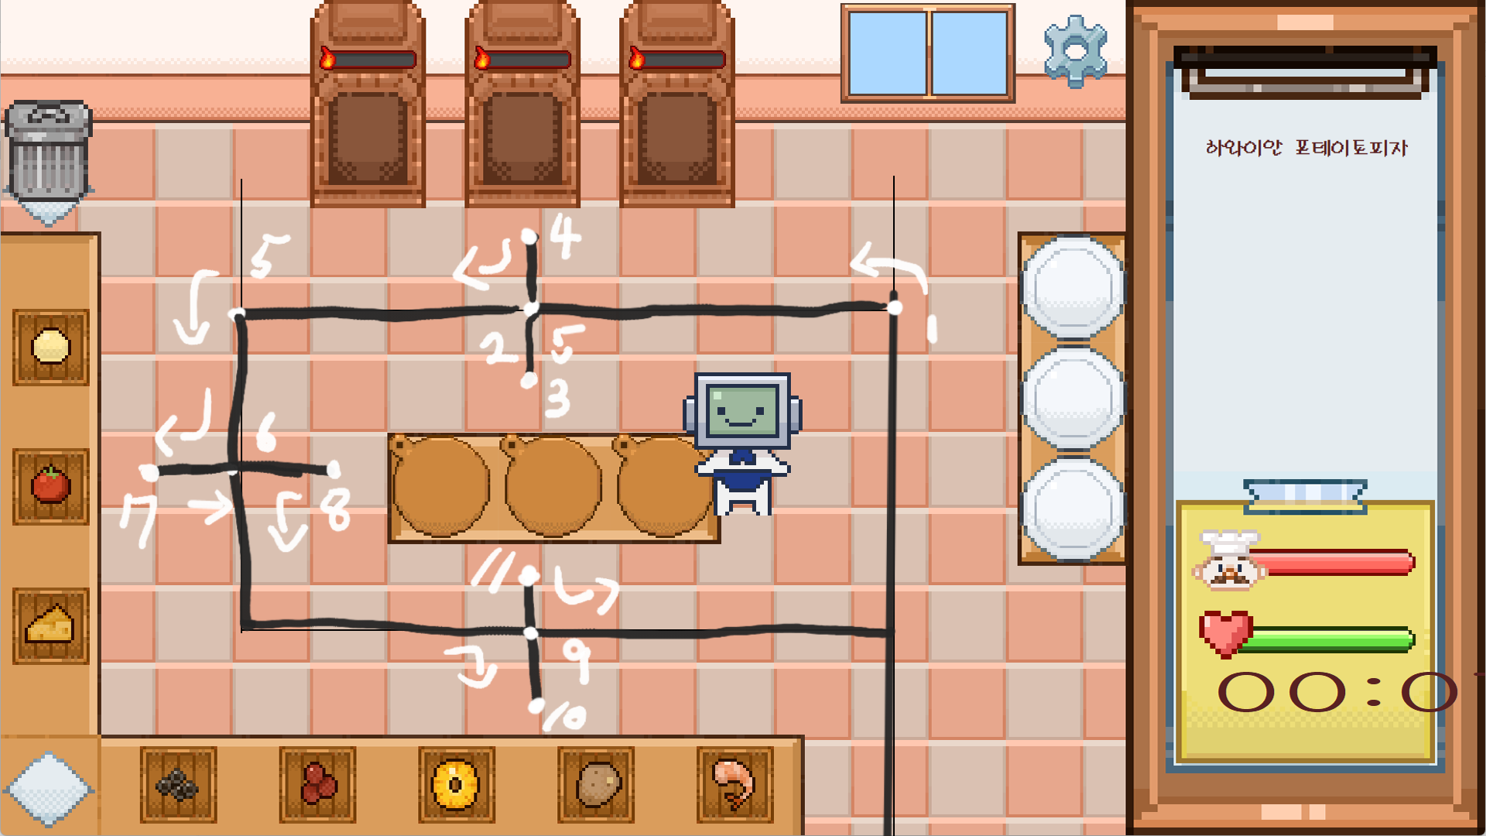
순서 | x좌표 | y좌표 | 5
시작 | 1155 | 1080
1 | 1155 | 400
2 | 695 | 400
3 | 695 | 495
4 | 695 | 300
5 | 310 | 400
6 | 310 | 600
7 | 195 | 600
8 | 435 | 600
9 | 685 | 810
10 | 685 | 910
11 | 685 | 740
끝 | 1155 | 1080


순서 | x좌표 | y좌표 | 6
시작 | 1155 | 1080
1 | 1155 | 220
2 | 1155 | 710
3 | 1155 | 400
4 | 500 | 400
5 | 900 | 400
6 | 310 | 400
7 | 310 | 810
끝 | 1155 | 1080


순서 | x좌표 | y좌표 | 7
시작 | 1155 | 1080
1 | 1155 | 400
2 | 1155 | 810
3 | 685 | 810
4 | 310 | 400
5 | 695 | 400
6 | 1155 | 565
끝 | 1155 | 1080


순서 | x좌표 | y좌표 | 8
시작 | 1155 | 1080
1 | 1155 | 810
2 | 685 | 810
3 | 310 | 810
4 | 1155 | 810
5 | 1155 | 220
6 | 1155 | 400
끝 | 1155 | 1080

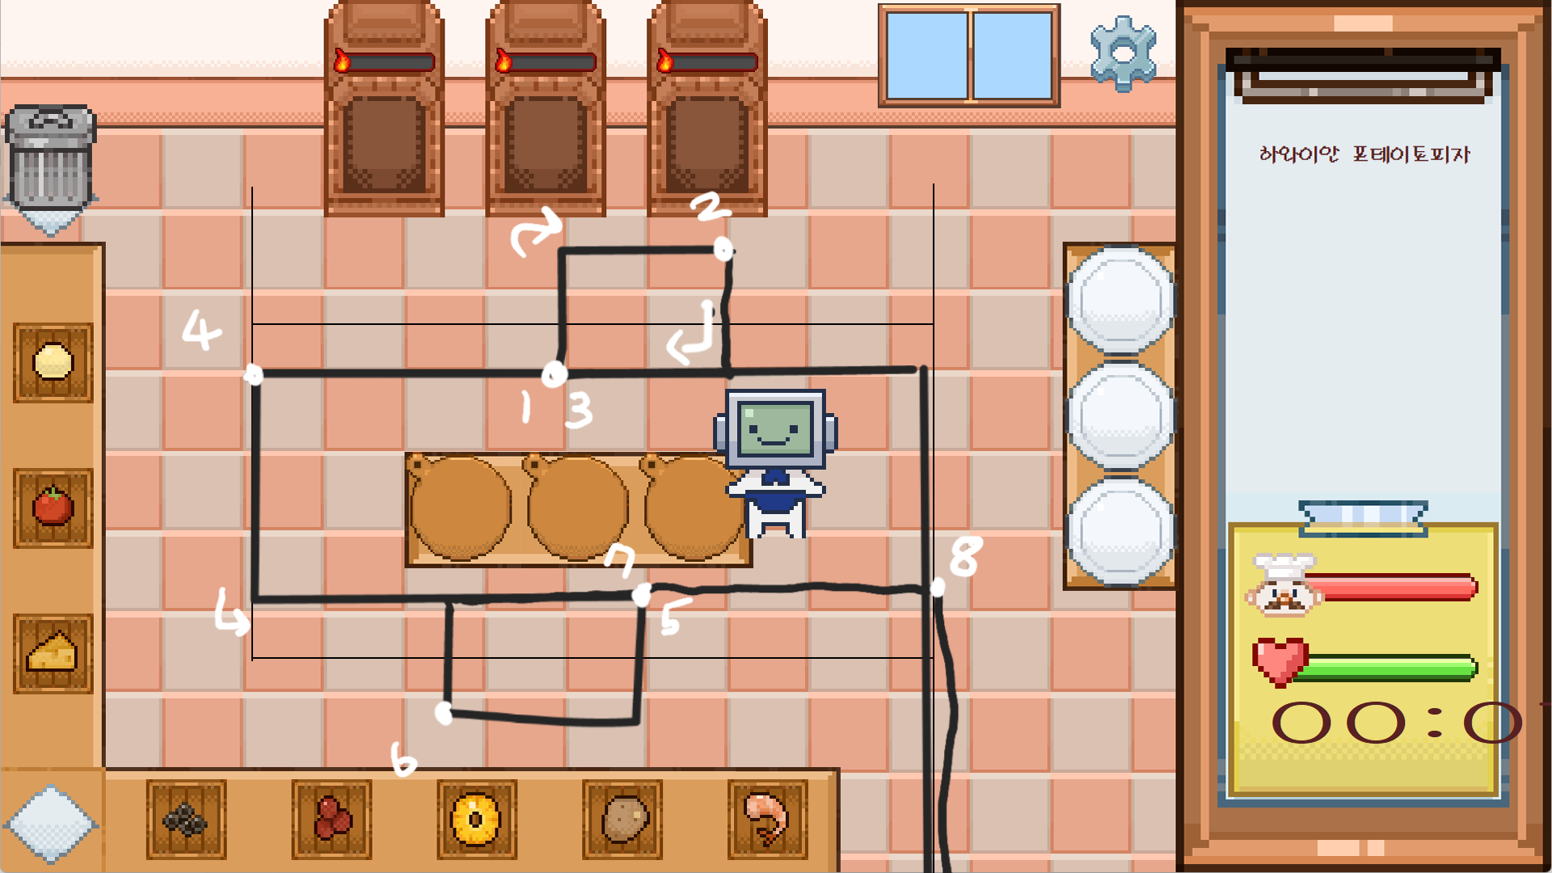
순서 | x좌표 | y좌표 | 9
시작 | 1155 | 1080
1 | 695 | 465
2 | 910 | 310
3 | 695 | 465
4 | 310 | 465
5 | 800 | 740
6 | 550 | 880
7 | 800 | 740
8 | 1155 | 740
끝 | 1155 | 1080


순서 | x좌표 | y좌표 | 10
시작 | 1155 | 1080
1 | 1155 | 465
2 | 465 | 465
3 | 900 | 310
4 | 900 | 465
끝 | 1155 | 1080

